Hoja1
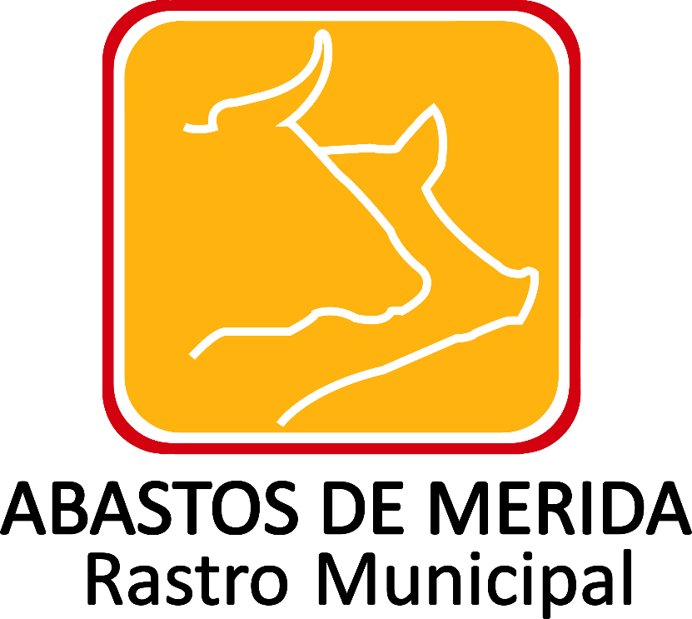

Gastos de representación de Abastos de Mérida
Ejercicio | Periodo que se informa | Tipo de miembro del sujeto obligado | Clave o nivel del puesto | Denominación del puesto | Denominación del cargo | Área de adscripción | Nombre(s) del (la) servidor(a) público(a) | Primer apellido del (la) servidor(a) públ | Segundo apellido del (la) servidor(a) púb | Denominación del acto de representación | Tipo de viaje | Número de personas acompañantes en el acto de repr | Importe ejercido por el total de acompañantes | País origen | Estado origen | Ciudad origen | País destino | Estado destino | Ciudad destino | Motivo del acto de representación | Fecha de salida | Fecha de regreso del acto | Importe ejercido por partida por concepto | Importe total ejercido erogado | Importe total de gastos no erogados | Fecha de entrega del informe | Hipervínculo al informe del acto de representación | Hipervínculo a las facturas o comprobantes. | Hipervínculo a la normativa que regula los gastos | Área responsable de la información | Nota
2017 | Julio-Septiembre |  |  |  |  |  |  |  |  |  |  |  |  |  |  |  |  |  |  |  |  |  |  |  |  |  |  |  |  | Administración y finanzas | Después de realizar la búsqueda exhaustiva y en virtud de no existir documento alguno en los archivos de esta Unidad Administrativa, donde conste la información que corresponda a gastos de representación, toda vez que no se ha generado, recibido o tramitado, en el periodo de julio a septiembre; con fundamento en el artículo 19 párrafo segundo de la Ley General de Transparencia y Acceso a la Información Pública y 53 fracción III de la Ley de Transparencia y Acceso a la Información Pública del Estado de Yucatán, resulta procedente declarar la inexistencia de dicha información.

Fecha de Validación
Fecha de Actualización: 30/09/2017

 |  |  |  |  |  |  |  |  |  |  |  |  |  |  |  |  | Abastos de Mérida Calle 132 No.- 239 entre 59B y 59D Fraccionamiento Yucalpeten/
 |  |  |  |  |  |  |  |  |  |  |  |  |  |  |  |  | C.P. 97238 Mérida, Yucatán/
 |  |  |  |  |  |  |  |  |  |  |  |  |  |  |  |  | Teléfonos (999) 9450582, 9454205 y 9122133/
 |  |  |  |  |  |  |  |  |  |  |  |  |  |  |  |  | direccion.general@rastro-merida.mx

